Sheet1
M6 图表
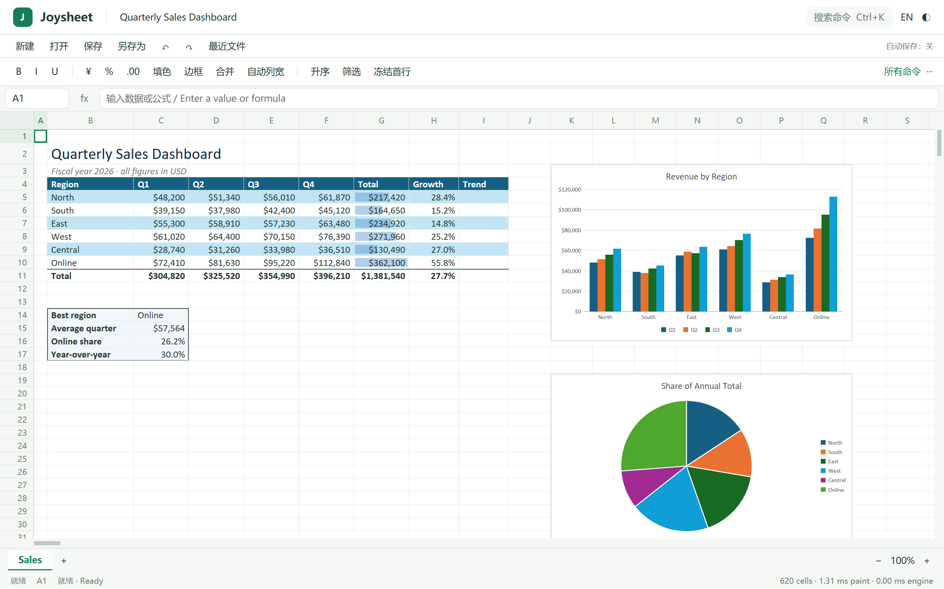
地区 | 销售
东区 | 80
西区 | 20
南区 | 30

M6 形状
中文文本框

